ASM1
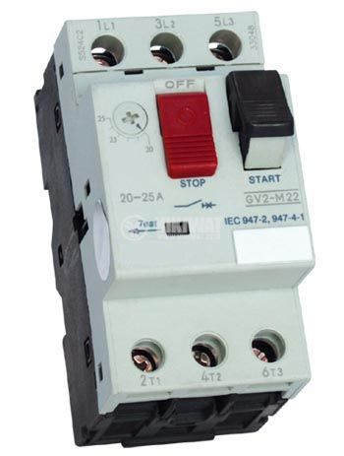
 | ИЗБОР НА ЗАЩИТА НА АСИНХРОННИ ЕЛ. ДВИГАТЕЛИ С МОЩНОСТ 7.5 KW
 | С ДИРЕКТЕН ПУСК, ЗАДВИЖВАЩИ ПОМПЕНИ АГРЕГАТИ

Мощност, 380 V | Номинален ток, In | Контактор, In | Моторна защита | Бързодействащ предпазител | Реле термично биметално | Настройка на максимално-токова защита J >>
KW | А | А | J>> J> (A) | J>> (A) | РТБ0/РТБ11 | Jвл. = 3 х Jном.дв.
0.6 | 1.4 | C6 , 6 A | 1 - 2 | E27 6 A | РТБ0 (1 - 2) | 0 Jном.дв. Jвл.
1 | 2.2 | C6 , 6 A | 2 - 4 | E27 10 A | РТБ0 (2 - 4)
1.3 | 2.6 | C6 , 6 A | 2 - 4 | E27 16 A | РТБ0 (2 - 4)
1.5 | 3 | C6 , 6 A | 2 - 4 | E27 16 A | РТБ0 (2 - 4) | Настройка на претоварване J > режим на непрекъсната работа S1 Jраб. < Jнастр. =< Jном.дв.
1.7 | 3.6 | C10 , 10 A | 2 - 4 | E27 16 A | РТБ0 (2 - 4)
2.2 | 4.2 | C10 , 10 A | 2 - 4 | E27 16 A | РТБ0 (2 - 4)
2.8 | 5.6 | C10 , 10 A | 3 - 6 | E27 20 A | РТБ0 (3 - 6) | 0 Jраб. Jном.дв.
4.5 | 9.1 | C16 , 16 A | 6 - 12 | E33 35 A | РТБ0 (6 - 12)
5.5 | 11 | C16 , 16 A | 6 - 12 | E33 35 A | РТБ0 (6 - 12)
7 | 14 | C25 , 25 A | 10 - 16 | E33 50 A | РТБ11 (10 - 16) | режим на повторно-кратковременен режим S2 Jнастр. < Jном.дв./2
7.5 | 14.3 | C25 , 25 A | 10 - 16 | E33 50 A | РТБ11 (10 - 16)

